NNC1s1
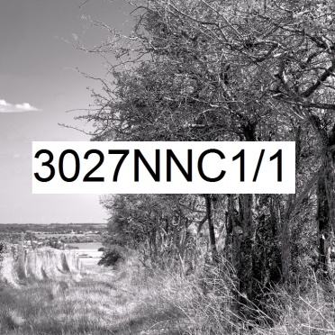 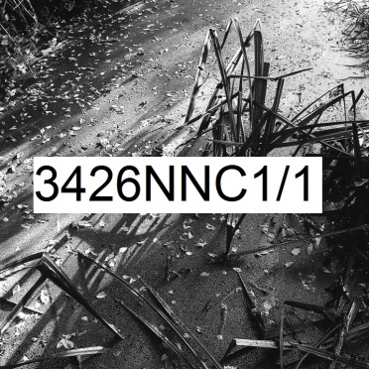 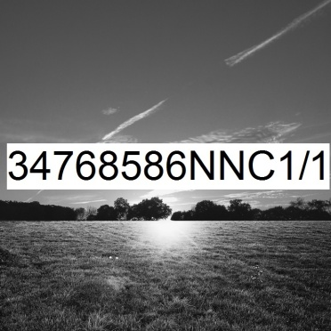 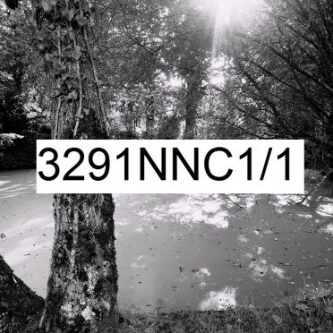
Numérique Noir et blanc Carré rapport de format largeur 1 sur hauteur 1 | format de la photo, hors bord et encadrement |  |  | 10 x 10 | 20 x 20 | 40 x 40 | 60 x 60 | 80 x 80 | 100 x 100
 | nombre maximum de tirages et impressions par photo |  |  | illimité | illimité | 500 | 200 | 75 | 10
 | conditions de prise de vue |  |  | - | oui | oui | oui | oui | oui
 | numérotation |  |  | - | -
 | certificat d'authenticité |  |  | - | - | -
 | texte cours imprimé |  |  | - | - | - | - | oui | -
 | texte long manuscrit |  |  | - | - | - | - | - | oui
T I R A G E P A P I E R P H O T O |  |  | T P P | 10 x 10 | 20 x 20 | 40 x 40 | 60 x 60 | 80 x 80 | 100 x 100
Fuji Crystal DRII brillant | FUCRBR | sans bord blanc | SBB | 16 € | 29 € | 39 € | - | -
 |  | avec bord blanc 1 cm ( ! = L + 2 ; h + 2 ) | ABB1 | - |  | 42 € | - | -
Ilford N&B brillant sans film OU film brillant OU film mat |  | sans bord blanc (!10x10 sans film) | SBB | 29 € | 53 € | 64 € | 139 € | 244 € | 379 €
 | ILBRSAFI | avec bord blanc 1 cm ( ! = L + 2 ; h + 2 ) | ABB1 | - |  | 72 € | 144 € | 254 € | 389 €
 | ILBRFIBR | avec bord blanc 2 cm ( ! = L + 4 ; h + 4 ) | ABB2 | - | - | 79 € | 159 € | 269 € | 409 €
 | ILBRFIMA | avec bord blanc 3 cm ( ! = L + 6 ; h + 6 ) | ABB3 | - | - | - | 164 € | 279 € | 419 €
 |  | avec bord blanc 5 cm ( ! = L + 10 ; h + 10 ) | ABB5 | - | - | - | - | 304 € | 459 €
Ilford baryté | ILBA | sans bord blanc | SBB | 53 € | 86 € | 139 € | 279 € | - | -
 |  | avec bord blanc 1 cm ( ! = L + 2 ; h + 2 ) | ABB1 | 56 € |  | 152 € | 294 € | - | -
 |  | avec bord blanc 2 cm ( ! = L + 4 ; h + 4 ) | ABB2 | 63 € | 93 € | 162 € | 312 € | - | -
 |  | avec bord blanc 3 cm ( ! = L + 6 ; h + 6 ) | ABB3 | - | 96 € | 174 € | 332 € | - | -
 |  | avec bord blanc 5 cm ( ! = L + 10 ; h + 10 ) | ABB5 | - | - | 199 € | 369 € | - | -
I M P R E S S I O N D I R E C T E P R E T - A - A C C R O C H E R |  |  |  |  | IDPAC | 40 x 40 | 60 x 60 | 80 x 80 | 100 x 100
même et unique micro code caché dans l'œuvre et son certificat d'authenticité |  |  |  |  |  | - | - | - | oui
impression sur aluminium | IMALU |  |  |  | CSC | 112 € | 204 € | 299 € | -
 |  | monté avec encadrement bois massif blanc champ 4 mm, profondeur 35 mm |  |  | MOAB10BL | 249 € | 389 € | 554 € | -
Impression sur toile textile mat OU brillant | IMTTMA IMTTBR | monté avec caisson flottant érable massif blanc vide 29 mm, champ 21 mm, profondeur 60 mm |  |  | BAPL21ERBL | 734 € | 1,039 € | 1,329 € | 1,709 €
T I R A G E P A P I E R P H O T O P R E T - A - A C C R O C H E R |  |  |  |  | TPPPAC | 40 x 40 | 60 x 60 | 80 x 80 | 100 x 100
même et unique micro code caché dans l'œuvre et son certificat d'authenticité |  |  |  |  |  | - | - | - | oui
Fuji chrystal archive DRII brillant avec film brillant | FUCRFIBR | contre-collé sur aluminium |  |  | CSC | 154 € | 284 € | 449 € | 669 €
 |  | monté avec encadrement bois massif blanc champ 4 mm, profondeur 35 mm |  |  | MOAB10BL | 292 € | 474 € | 689 € | 969 €
 |  | monté avec caisson à interstice érable massif blanc vide 6 mm, champ 15 mm, profondeur 31 mm |  |  | MOBA15ERBL | 364 € | 569 € | 804 € | 1,109 €
Ilford N&B brillant avec verre acrylique brillant OU mat |  | contre-collé sur aluminium |  |  | CSC | 299 € | 524 € | 874 € | 1,364 €
 |  | monté avec encadrement bois massif blanc champ 4 mm, profondeur 35 mm |  |  | MOAB10BL | 434 € | 714 € | 1,119 € | 1,659 €
 | ILBRVEBR2 | monté avec caisson à interstice aluminium vide 4 mm, champ 1 mm, profondeur 25 mm |  |  | LOAB25AR | 464 € | 749 € | 1,154 € | 1,699 €
 | ILBRVEMA2 | monté avec caisson à interstice bois massif érable blanc vide 6 mm, champ 15 mm, profondeur 31 mm |  |  | MOBA15ERBL | 509 € | 809 € | 1,229 € | 1,799 €
 |  | monté avec caisson à interstice bois massif argent patiné vide noir 8 mm, champ argent 12 mm, profondeur noir 45 mm |  |  | MOBAR12NA | 572 € | 919 € | 1,364 € | 1,969 €
 |  | monté avec caisson à interstice aluminium vide 10 mm, champ 30 mm, profondeur 30 mm |  |  | LOSF30AR | 762 € | 1,159 € | 1,654 € | 2,329 €
 |  | monté avec caisson flottant bois massif érable blanc vide 29 mm, champ 21 mm, profondeur 60 mm |  |  | MOBAPL21ERBL | 869 € | 1,312 € | 1,859 € | 2,599 €
Ilford baryté sous passe-partout sous verre Mirogard | PECGPBVM2PP | 2 passe-partout largeur totale 5 cm passe-partout intérieur anthracite liseret 0,5 cm visible passe-partout extérieur blanc naturel 4,5 cm visible monté avec encadrement aulne massif brun champ 20 mm, profondeur 30 mm |  |  | 50AN45BNHA20AU | 662 € | 1,092 € | - | -
 |  | 2 passe-partout largeur totale 10 cm passe-partout intérieur anthracite liseret 0,5 cm visible passe-partout extérieur blanc naturel 9,5 cm visible monté avec encadrement aulne massif brun champ 20 mm, profondeur 30 mm |  |  | 100AN95BNHA20AU | 794 € | 1,259 € | - | -
 |  | 2 passe-partout largeur totale 8 cm passe-partout intérieur anthracite liseret 1 cm visible passe-partout extérieur blanc naturel 7 cm visible monté avec encadrement aulne massif brun champ 40 mm, profondeur 30 mm |  |  | 80AN70BNHA40AU | 824 € | 1,294 € | - | -
 |  | 2 passe-partout largeur totale 10 cm passe-partout intérieur anthracite liseret 1 cm visible passe-partout extérieur blanc naturel 9 cm visible monté avec encadrement aulne massif brun champ 40 mm, profondeur 30 mm |  |  | 100AN90BNHA40AU | 884 € | 1,369 € | - | -
 |  | 2 passe-partout largeur totale 10 cm passe-partout intérieur anthracite liseret 1,5 cm visible passe-partout extérieur blanc naturel 8,5 cm visible monté avec encadrement aulne massif brun champ 80 mm, profondeur 30 mm |  |  | 100AN85BNHA80AU | 1,244 € | 1,819 € | - | -
les prix sont indiqués TTC les frais d'expédition ne sont pas inclus |  | distance d'observation minimum |  |  |  | 56 cm | 81 cm | 105 cm | 129 cm

 |  | distance d'observation optimum |  |  |  | 177 cm | 262 cm | 346 cm | 431 cm

 |  | distance d'observation maximum |  |  |  | 370 cm | 550 cm | 730 cm | 913 cm

